Worksheet
 | Alklima B.V.
 | Van Hennaertweg 29
 | 2952 CA Alblasserdam
 | NEDERLAND
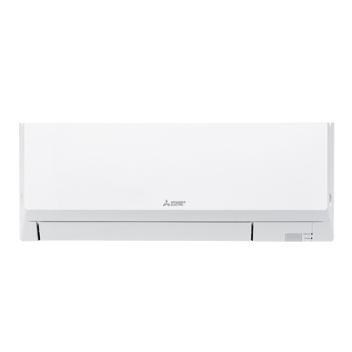
Code | PKFY-WL15 VLM-E
Product | City Multi HVRF 1,7 kW wandunit (excl. regelafsluiter)

Vermogen & prestaties
Naam |  | Waarde | Eenheid
Koelcapaciteit |  | 1.7 | kW
Verwarmingscapaciteit |  | 1.9 | kW

Elektrische gegevens
Naam |  | Waarde | Eenheid
Voeding, fase & frequentie |  | 230V / 1~N+a / 50 Hz
Voeding/aansluitmogelijkheid |  | Netvoeding
Opgenomen vermogen binnendeel koelen/verwarmen |  | 0,02/0,01 | kW
Afzekering apparaat |  | 16 | A
Stroomsterkte binnendeel koelen/verwarmen |  | 0,20/0,15 A | A
Maximale stroomsterkte binnendeel |  | 0.25 | A

Technische gegevens
Naam |  | Waarde | Eenheid
Type koudemiddel |  | Overig
Aantal ventilatiesnelheden |  | 4
Luchtdebiet koelen |  | 198.00 - 294.00 | m³/h
Luchtdebiet verwarmen |  | 198.00 - 294.00 | m³/h

Geluidsprestaties
Naam |  | Waarde | Eenheid
Geluidsdrukniveau koelen |  | 22.00 - 32.00 | dB(A)
Geluidsdrukniveau verwarmen |  | 22.00 - 32.00 | dB(A)

Afmetingen & aansluitingen
Naam |  | Waarde | Eenheid
Koelleiding diameters |  | 3/4" - 3/4"
Uitwendige buisdiameter condensafvoer |  | 16 | mm
Afmetingen (HxBxD) |  | 299 × 773 × 237 | mm
Gewicht |  | 11 | kg

Uitvoering & werking
Naam |  | Waarde | Eenheid
Werkingsprincipe |  | Koelen en verwarmen
VRF-uitvoering |  | Ja
Model (binnenunit) |  | Wand (hoog)
Inverter gestuurd |  | Nee
Met draadloze afstandsbediening |  | Nee
Met afstandsbediening |  | Nee
Met klokprogramma/timer |  | Nee
Met luchtzuiveringsfilter |  | Ja
Met geurfilter |  | Nee
Inclusief condensafvoerpomp |  | Nee
Binnenunit met buitenluchtaansluiting |  | Nee

